Розкрій
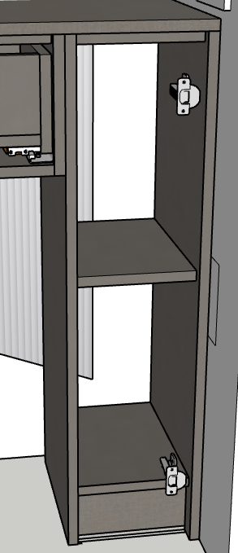
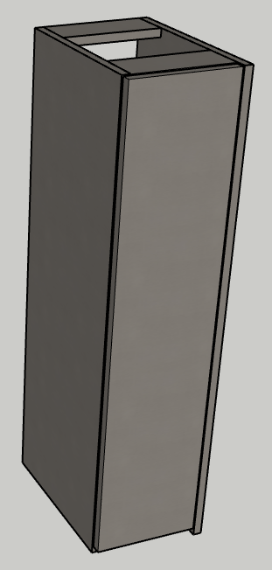
№ | Модуль | Артикул | Матеріал | Довж. | Шир. | К-сть | Товщ. | Примітка
 |  | ДНО | F433 | 202 | 320 | 1 | 18
1 |  | ПОЛКА | F433 | 202 | 310 | 1 | 18
 |  | ПОПЕРЕЧИНА | F433 | 202 | 80 | 2 | 18
 |  | СТІЙКА | F433 | 882 | 320 | 1 | 18
 |  | СТІЙКА | F433 | 882 | 340 | 1 | 18

 |  | ФАСАД | F433 | 864 | 217 | 1 | 18

 |  | ЦОКОЛЬ | F433 | 184 | 96 | 1 | 18

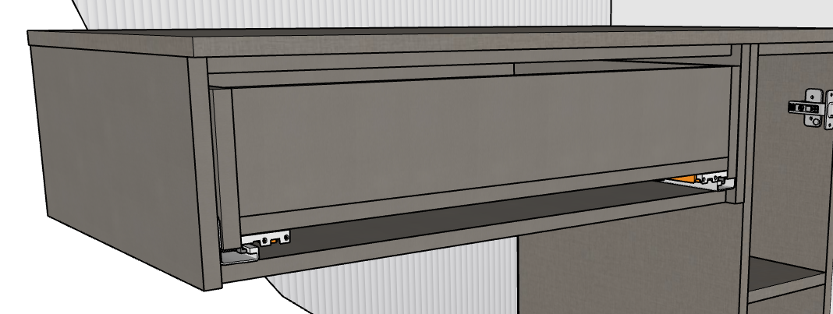
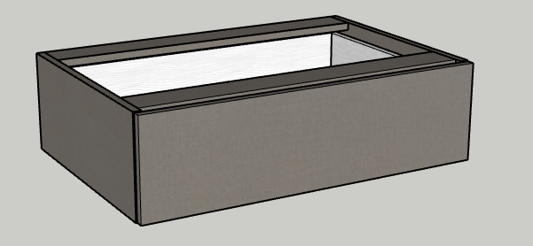
№ | Модуль | Артикул | Матеріал | Довж. | Шир. | К-сть | Товщ. | Примітка
 |  | ДНО ЯЩИКА | F433 | 744 | 295 | 1 | 18
 |  | стійка | F433 | 220 | 350 | 1 | 18
 |  | стійка | F433 | 220 | 320 | 1 | 18
 |  | БОКОВИНА ЯЩИКА | F433 | 290 | 145 | 2 | 18
 |  | ПАНЕЛЬ ЯЩИКА | F433 | 694 | 114 | 2 | 18
 |  | ДНО ЯЩИКА | F433 | 694 | 290 | 1 | 18
 |  | поперечна | F433 | 744 | 80 | 2 | 18

 |  | ФАСАД | F433 ЛЁН АНТРАЦИТ | 235 | 777 | 1 | 18

 |  | кришка | F433 ЛЁН АНТРАЦИТ | 1018 | 370 | 1 | 18

 |  | дзеркало+підсвітка |  | 2540 | 1018 | 1 | 25 | підсвітка

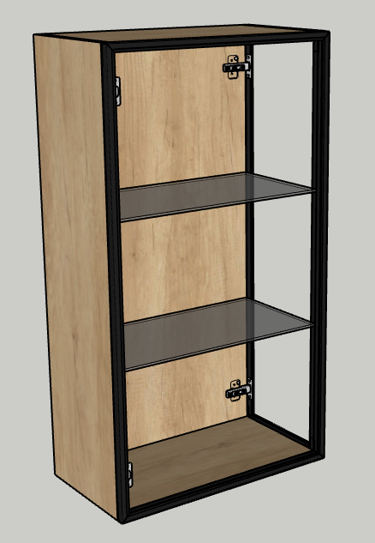
№ | Модуль | Артикул | Матеріал | Довж. | Шир. | К-сть | Товщ. | Примітка
 |  | ПОЛКА | СТЕКЛО_БАЗОВОЕ | 534 | 272 | 2 | 6
 |  | ДНО | H3331 ДУБ НЕБРАСКА НАТУРАЛЬНЫЙ | 544 | 282 | 1 | 18
 |  | ЗАДНІЙ ЩИТ | H3331 ДУБ НЕБРАСКА НАТУРАЛЬНЫЙ | 1049 | 544 | 1 | 18
 |  | СТІЙКА | H3331 ДУБ НЕБРАСКА НАТУРАЛЬНЫЙ | 1049 | 300 | 1 | 18
 |  | кришка | H3331 ДУБ НЕБРАСКА НАТУРАЛЬНЫЙ | 544 | 282 | 1 | 18

 |  | СКЛО | СКЛО | 1046 | 579 | 1 | 20 | підсвітка
 |  | СКЛО | СКЛО | 1046 | 297 | 1 | 20

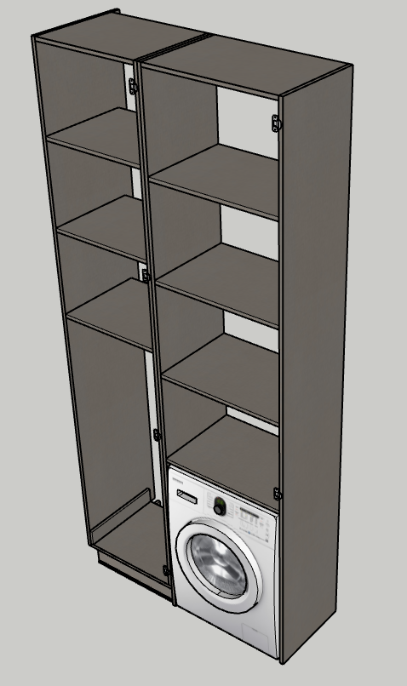
№ | Модуль | Артикул | Матеріал | Довж. | Шир. | К-сть | Товщ. | Примітка
 |  | ФАСАД | H3453 ФЛИТВУД СЕРАЯ ЛАВА | 2567 | 547 | 1 | 18
 |  | ПОЛКА | F433 ЛЁН АНТРАЦИТ | 514 | 480 | 3 | 18
 |  | ДНО | F433 ЛЁН АНТРАЦИТ | 532 | 480 | 1 | 18
 |  | КРЫША | F433 ЛЁН АНТРАЦИТ | 514 | 480 | 1 | 18
 |  | СТОЙКА | F433 ЛЁН АНТРАЦИТ | 2570 | 480 | 1 | 18
 |  | СТОЙКА | F433 ЛЁН АНТРАЦИТ | 2552 | 480 | 1 | 18
 |  | ЦОКОЛЬНАЯ ПЛАНКА ПРЯМАЯ | F433 ЛЁН АНТРАЦИТ | 509 | 96 | 1 | 18
 |  | ЦОКОЛЬНАЯ ПЛАНКА ПРЯМАЯ | F433 ЛЁН АНТРАЦИТ | 440 | 96 | 1 | 18
 |  | СТОЙКА | F433 | 80 | 480 | 1 | 18

 |  | ФАСАД | H3453 ФЛИТВУД СЕРАЯ ЛАВА | 1803 | 657 | 1 | 18
 |  | ПОЛКА | F433 ЛЁН АНТРАЦИТ | 624 | 480 | 4 | 18
 |  | СТОЙКА | F433 ЛЁН АНТРАЦИТ | 2670 | 480 | 2 | 18
 |  | КРЫША | F433 ЛЁН АНТРАЦИТ | 624 | 480 | 1 | 18

№ | Модуль | Артикул | Матеріал | Довж. | Шир. | К-сть | Товщ. | Примітка

№ | Модуль | Артикул | Матеріал | Довж. | Шир. | К-сть | Товщ. | Примітка

№ | Модуль | Артикул | Матеріал | Довж. | Шир. | К-сть | Товщ. | Примітка

№ | Модуль | Артикул | Матеріал | Довж. | Шир. | К-сть | Товщ. | Примітка

№ | Модуль | Артикул | Матеріал | Довж. | Шир. | К-сть | Товщ. | Примітка

№
 |  | Артикул | Матеріал | Довж. | Шир. | К-сть | Товщ.
 | Модуль |  |  |  |  |  |  | Примітка

№ | Модуль | Артикул | Матеріал | Довж. | Шир. | К-сть | Товщ. | Примітка

№ | Модуль | Артикул | Матеріал | Довж. | Шир. | К-сть | Товщ. | Примітка

№ | Модуль | Артикул | Матеріал | Довж. | Шир. | К-сть | Товщ. | Примітка

№ | Модуль | Артикул | Матеріал | Довж. | Шир. | К-сть | Товщ. | Примітка

Вигляд
Замовник
ванна прихожа
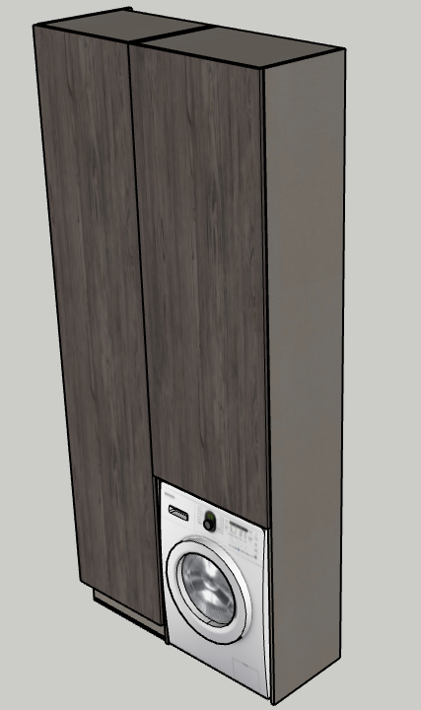
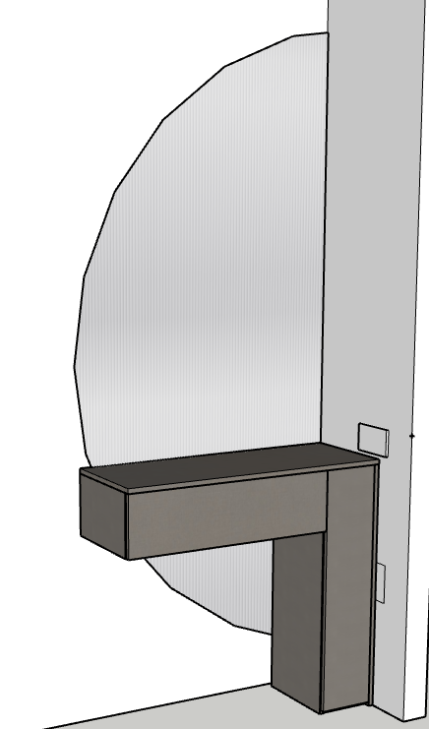

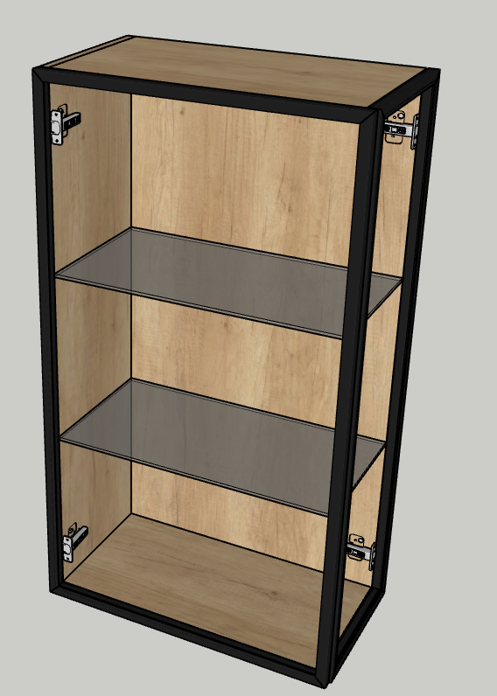

Виконавець дизайну: Виконавець збірки:
Богдана
Номери замовлення:

